Sheet1
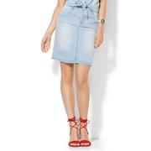
NYANDCO_04865388

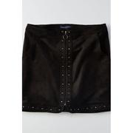
AEGL_0313_1829

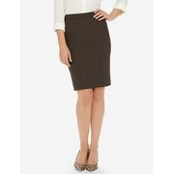
THELIMITED_7324744


SAKS_0400090953999


NYANDCO_04865364

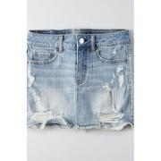
AEGL_0315_1834

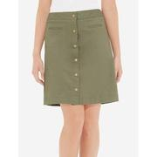
THELIMITED_7325189


SAKS_0400088201470

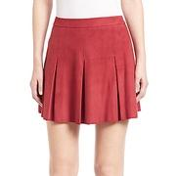
SAKS_0400090619356


SAKS_0416323191187

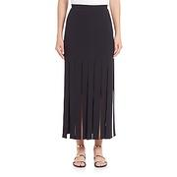
SAKS_0400088700087

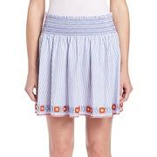
SAKS_0400089835962


SAKS_0400090829023


SAKS_0400089234060

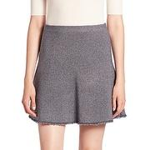
SAKS_0400090311423


SAKS_0400089957887

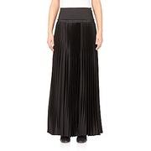
SAKS_0400087545088


SAKS_0400090102468

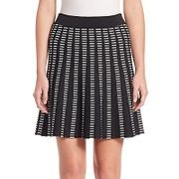
SAKS_0400088841884

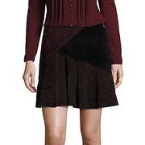
SAKS_0400091220978

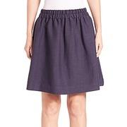
SAKS_0400088507306

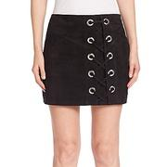
SAKS_0400090940844

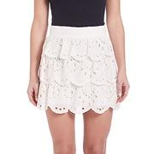
SAKS_0400089064835


SAKS_0400089803984

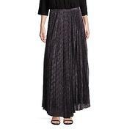
SAKS_0400090962422

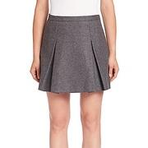
SAKS_0400089895596


SAKS_0400088850307

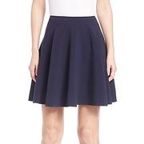
SAKS_0400090409347


SAKS_0400088457481

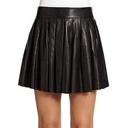
SAKS_0489183801916

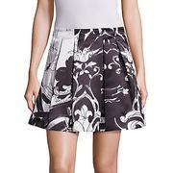
SAKS_0400090962537

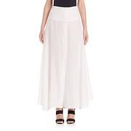
SAKS_0400089219641

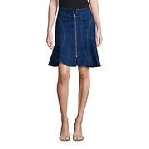
SAKS_0400090829293

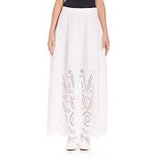
SAKS_0400088569268


SAKS_0400090805102

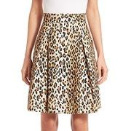
SAKS_0400089879060

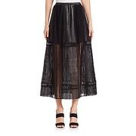
SAKS_0400088670574

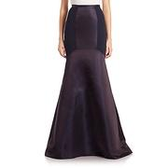
SAKS_0400087560668

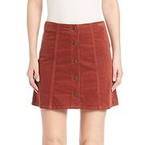
SAKS_0400091975774

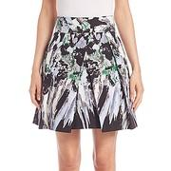
SAKS_0400090518741

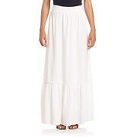
SAKS_0400090853404


SAKS_0400090800102

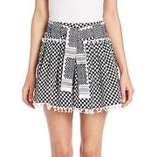
SAKS_0400089595981


SAKS_0400091399005


SAKS_0400088713161

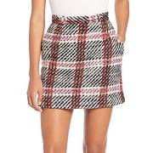
SAKS_0400090723418

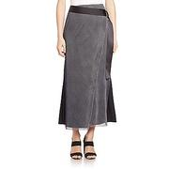
SAKS_0400089803544

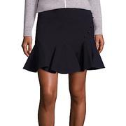
SAKS_0400090877018

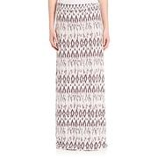
SAKS_0400090380824

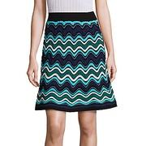
SAKS_0400089794712

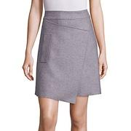
SAKS_0400090724141

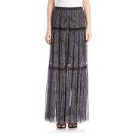
SAKS_0400090542119

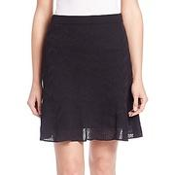
SAKS_0400089234143


SAKS_0400091963369


SAKS_0400089782788

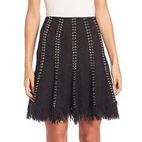
SAKS_0400090730139

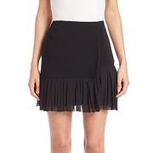
SAKS_0400090148237


SAKS_0400088457398

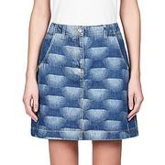
SAKS_0400090300292

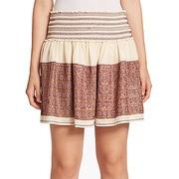
SAKS_0400091786905

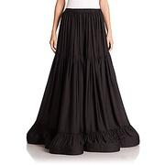
SAKS_0400088571231

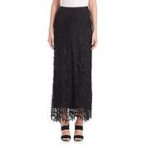
SAKS_0400088173235

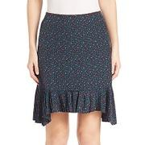
SAKS_0400090152467

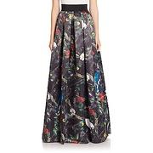
SAKS_0400090332124


SAKS_0400089882221

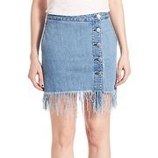
SAKS_0400089802969

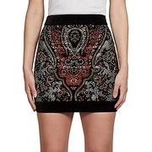
SAKS_0400089882713

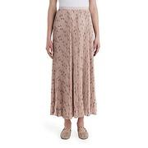
SAKS_0400090980310


SAKS_0400089016423

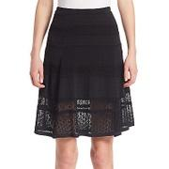
SAKS_0400090443767


SAKS_0400089331587


SAKS_0400089175783


SAKS_0400090296568


SAKS_0400089819746


SAKS_0400088903246


SAKS_0400089877919


SAKS_0400090964690


SAKS_0400090836281


SAKS_0400090693848


SAKS_0400089544050


SAKS_0400089647768


SAKS_0400089180563


SAKS_0400088894450


SAKS_0400090381612


SAKS_0400090510760


SAKS_0400089957830


SAKS_0400090837985


SAKS_0400089661222


SAKS_0400090356794


SAKS_0400090192968


SAKS_0400090330392


SAKS_0400090107232


SAKS_0400089179506


SAKS_0400089175733


SAKS_0400091975894


SAKS_0400090587244


SAKS_0400088785588


SAKS_0400090101960


SAKS_0400090702740


SAKS_0400090829742


SAKS_0400091214661


SAKS_0400090678215


SAKS_0400090539210


SAKS_0400090311433


SAKS_0400090434513


SAKS_0400088243286


SAKS_0400091226487


SAKS_0400089717765


SAKS_0400090693407


SAKS_0400091230754


SAKS_0400089991339


SAKS_0400091798738


SAKS_0400089169946


SAKS_0400089592028


SAKS_0400089988781


SAKS_0400090152576


SAKS_0400090915012


SAKS_0400090471245


SAKS_0400090171069


SAKS_0400090300155


SAKS_0400089252604


SAKS_0400089721956


SAKS_0400088847384


SAKS_0437626854500


SAKS_0400089717472


SAKS_0400088147199


SAKS_0400090259850


SAKS_0400090436291


SAKS_0400092009552


SAKS_0400089391124


SAKS_0400090192851


SAKS_0400091990947


SAKS_0400088721899


SAKS_0400090798456


SAKS_0400090330364


SAKS_0400090710496


SAKS_0400088321734


SAKS_0400089179520


SAKS_0400090771578


SAKS_0400090539142


SAKS_0400089893007


SAKS_0400090831546


SAKS_0400088797670


SAKS_0400089673269


SAKS_0400089895651


SAKS_0400090691672


SAKS_0424722455588


SAKS_0400089859337


SAKS_0400090102378


SAKS_0400087692833


SAKS_0400089896040


SAKS_0400090622311

